Photos
Avant travaux |  | Après travaux
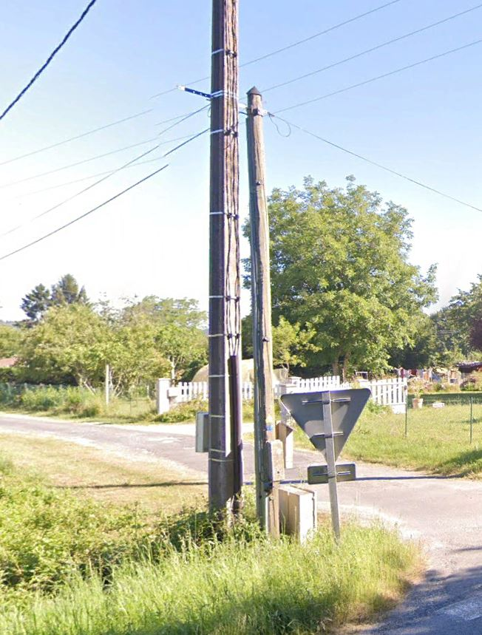 | 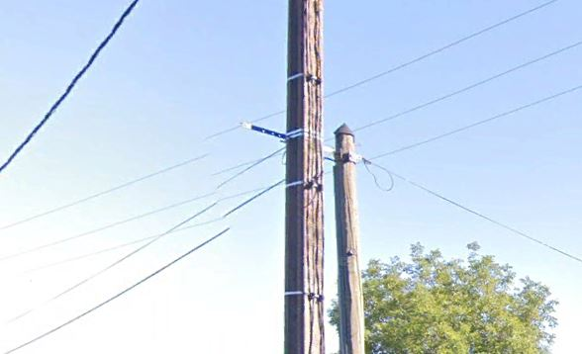
0424021_1.jpg | 0424021_2.jpg

